干员系统策划案
 | 三角洲行动 · 干员系统反策划案

 | 游戏版本：当前版本 | 策划案版本：V1.0 | 编写日期：2026.06

 | 一、系统概述
核心功能框架 | 核心定位：干员系统是三角洲行动从纯定位射击升级为战术射击的核心系统。每个干员通过独特技能组合为队伍提供侦查、控制、支援或突破能力，同时不改变枪法决定胜负的底线。
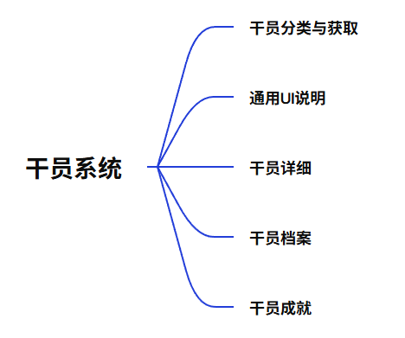

 | 设计目标
 | 1 | 丰富战术维度。通过不同定位干员的技能组合让每场对局变数更多，避免见面拼枪法的单维体验。
 | 2 | 拉长长线留存。通过干员档案系统给玩家持续游玩的驱动力。
 | 3 | 付费分层。通过皮肤系统区分免费/轻度付费/重度付费玩家。

 | 用户体验
 | 1 | 干员选择界面清晰展示每个干员的定位标签和技能概要，玩家能快速完成决策。
 | 2 | 对局中，玩家通过技能与队友配合获得正向反馈。
 | 3 | 对局外的外观和成就能记录玩家的干员成长轨迹和定制化个性表达。

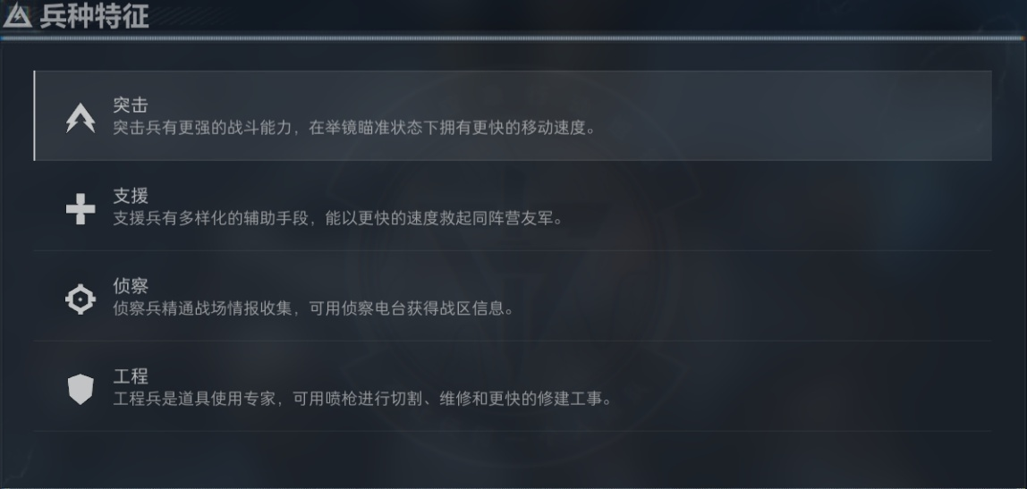
 | 二、干员分类与获取
 | 1、 | 分类设定
 |  | 干员共分四大定位：突击、支援、工程、侦查。各定位有明确的战术职责和技能倾向。初始阶段各定位提供1名免费干员，其余通过干员获取系统解锁。

 | 2、 | 各定位说明，见图一图二
 |  | A.突击
 |  | 核心职责：拉枪线、突破、快速收割。技能特点：击杀减CD、短时爆发机动。适用玩家：枪法自信/喜欢冲的玩家。
 |  |  |  |  |  |  |  |  | （图三）
 |  | B.支援
 |  | 核心职责：战场分割、治疗救援、增益Buff。技能特点：烟雾/治疗/快速救援。适用玩家：团队型玩家。

 |  | C.工程
 |  | 核心职责：阵地改造、反制推进。技能特点：架设掩体/遥控炸药/载具互动。适用玩家：战术型/慢节奏玩家。

 |  | D.侦查
（图一） |  | 核心职责：信息收集、标记敌人、探测区域。技能特点：无人机/心跳探测/标记弹。适用玩家：信息位/喜欢动脑的玩家。

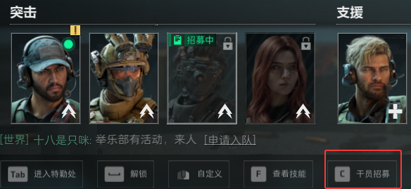
 |  | 1）.获取方式
 |  | 1.初始干员：四类定位各送1名，新手教程后解锁。

 |  | 2.任务解锁：完成干员个人任务链解锁。

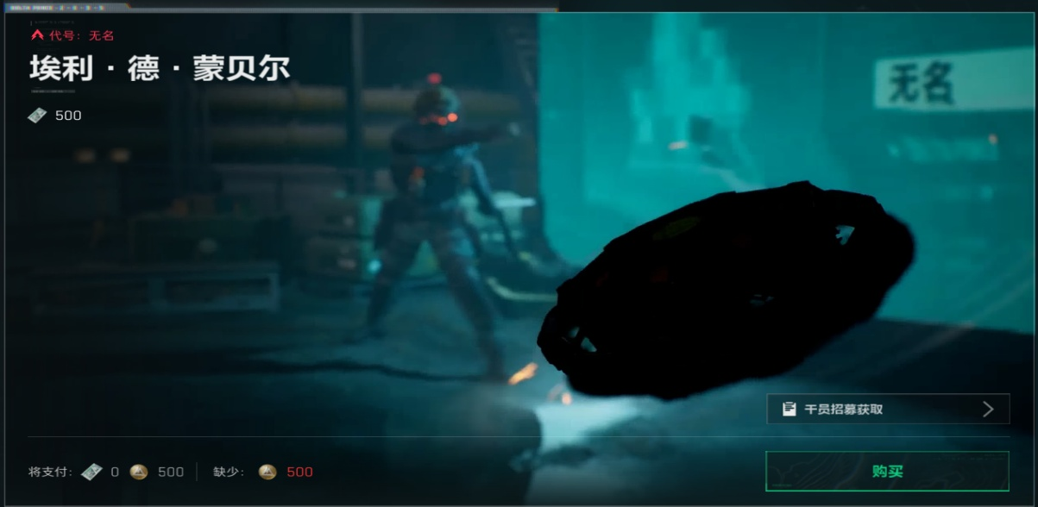
 |  | 3.当期通行证达到必要等级后解锁。 |  |  |  | （图四）
（图二）
 |  | 4.通过三角券购买。见图三。

 |  | 2）.解锁规则

 |  | 1.单击未解锁干员的图标即会弹出干员招募图标，点击干员招募（图四）或点按C键即可进入干员招募界面，三个任务选两个完成即可解锁（见图五）
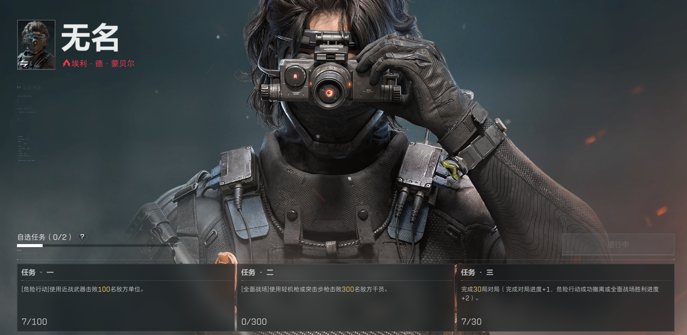
 |  | 2.双击未解锁干员图标则会弹出购买界面，见图三 |  |  |  | （图五）

 |  | 3.干员招募任务同时只能接取一个干员的。

 |  | 4.干员招募任务一旦接取，就无法放弃。

 |  | 5.可以单击其他未解锁干员的图标，接取其他角色的干员招募来顶掉。

（图三） |  | 6.干员解锁后永久可用，无需重复获取。

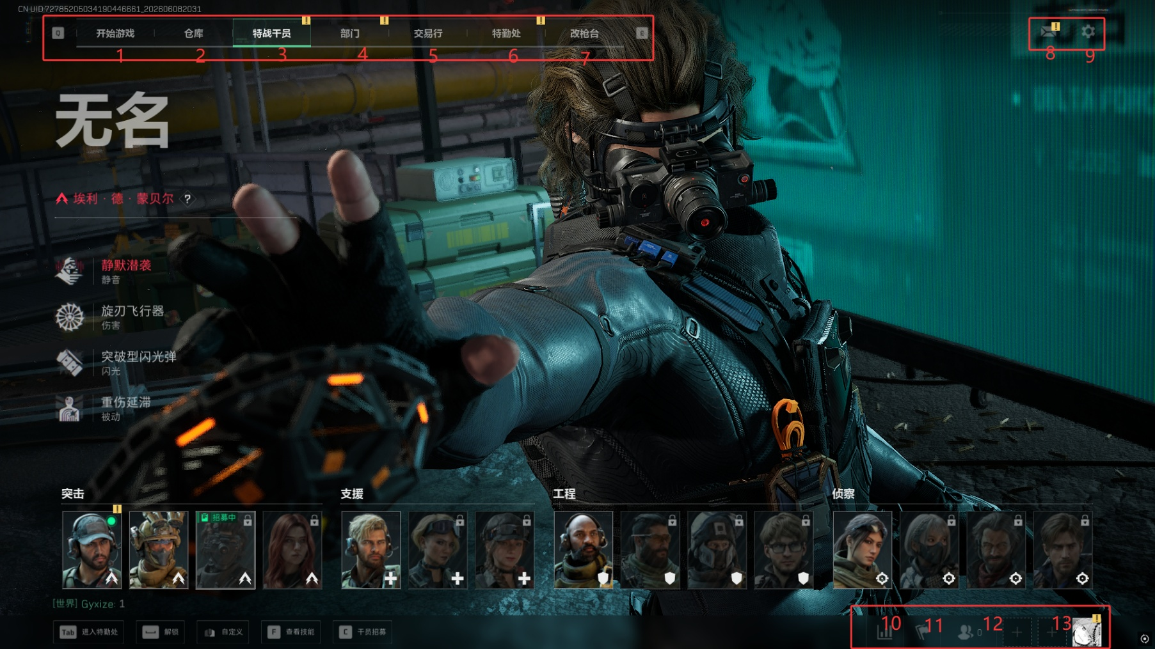
 | 三、通用ui说明
 | 1、 | 通用ui:游戏各功能页面均会显示该ui

 | 2、 | 信息展示：通用UI对应功能（见图二、图三、图四）

 |  | 1）开始游戏：点击跳转游戏主页面（1）

 |  | 2）仓库：点击跳转仓库（2）

 |  | 3）特战干员：点击跳转干员系统（3）

 |  | 4）部门：点击跳转部门（4） |  |  |  |  | 图二

 |  | 5）交易行：点击跳转交易行（5）

 |  | 6）特勤处：点击跳转特勤处（6）
 |  |  |  |  |  |  | 图三
 |  | 7）改枪台：点击跳转改枪台（7）

 |  | 8）邮件：点击跳转邮件（8）

 |  | 9）基础设置：点击跳转基础设置（9）
 |  |  |  |  |  |  | 图四
 |  | 10）排行榜：点击图标或点按F10跳转排行榜（10）
图一
 |  | 11）招募系统：点击图标或点按F11跳转招募队伍（11）
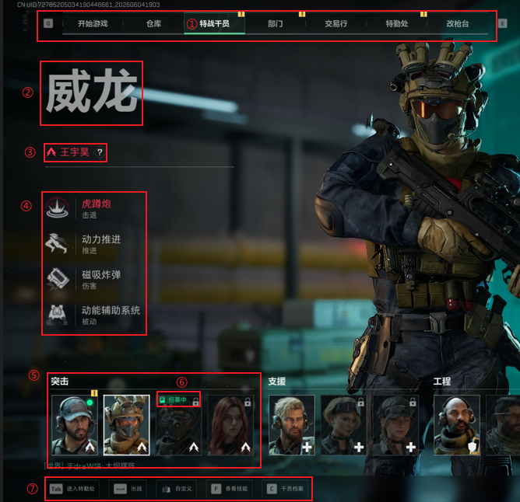
 |  | 12）社交系统：点击图标或点按F1跳转社交（12）

 |  | 13）当前队伍状态：会显示当前队伍内的玩家头像，若无则用➕️代替

 | 3、 | 干员系统UI，见图五。

 |  | 1）入口：页面顶部点击“特战干员”，退出点击其他部分（1）

 |  | 2）页面UI：

 |  |  | 1）干员分类展示：根据干员分类放置干员头像icon，单击会变化主页面的干员对应UI（5）

 |  |  | 2）干员名称：放置干员代号，代号正下方放置干员类别+干员真名（2）+（3）

 |  |  | 3）干员技能简览：从上至下放置四个icon图标，一共3个主动技能和1一个被动，每个icon右侧表明技能名称和简要功能（4）

 |  |  | 4）干员状态：已解锁干员会呈现正常干员图标icon，未解锁干员图标icon显示灰暗（5）
 |  |  |  | 1.已解锁干员有互动选项会在右上角显示感叹号，在能互动选项也会显示对应感叹号，见图六

 |  |  |  | 2.未解锁干员若招募进行中会显示绿色小标+“招募中”文本，图五（6）

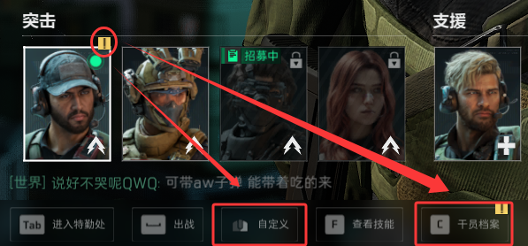
 |  |  |  | 3.若有多名干员的自定义有可解锁内容会弹出一键消除，如右图
 |  |  |  |  |  |  |  |  |  | 一键消除”自定义“

图五

 |  |  |  |  | 图六
 |  |  | 5）其他选项入口：见图七
 |  |  |  | 1.点击“进入特勤处”或点按Tab进入特勤处（2）

图七 |  |  |  | 2.点击“出战”或点按“空格”会设置当前干员出战（2）

 |  |  |  | 3.点击“自定义”或点按“鼠标右键”会进入干员自定义（3）

 |  |  |  | 4.点击“查看技能”或者点按F会查看当前干员技能（4）

 |  |  |  | 5.点击“干员档案”或点按“C”进入当前干员档案，若当前干员未解锁则“干员档案”显示为干员招募并且点击后进入干员招募的任务进度界面

 | 四、干员详细
 | 1、 | 干员自定义，见图一图二

 |  | 1）入口：点击“自定义”或点按鼠标右键

图一 |  | 2）外观：点击自定义页面上部导航栏中的“外观”（1）
 |  |  | 分类与获取
 |  |  |  | 1）干员外观分为初始外观、金色品质外观和红色品质外观

 |  |  |  | 2）初始外观默认装备，金色外观可通过商城直购或通行证购买或者活动免费获得，红色品质外观通过商城“干员研究”获得
图二
 |  |  | 功能说明：见图三

 |  |  |  | 1）左侧单击外观icon进入皮肤展示页面，若拥有则会显示“使用”字样，未拥有能获取会显示获取渠道和“前往解锁”字样（1）+（6）

 |  |  |  | 2）外观装备后无法卸下，（6）处会变为“正在使用”，重复点击无反应，可以通过装备其他外观顶掉（6）

 |  |  |  | 3）外观icon右上角摆放外观名称（2）

 |  |  |  | 4）外观名称下方小字外观简介（3）

 |  |  |  | 5）若干员外观为红色品质，则会出现干员pv播放按钮，点按则进入pv播放（4）

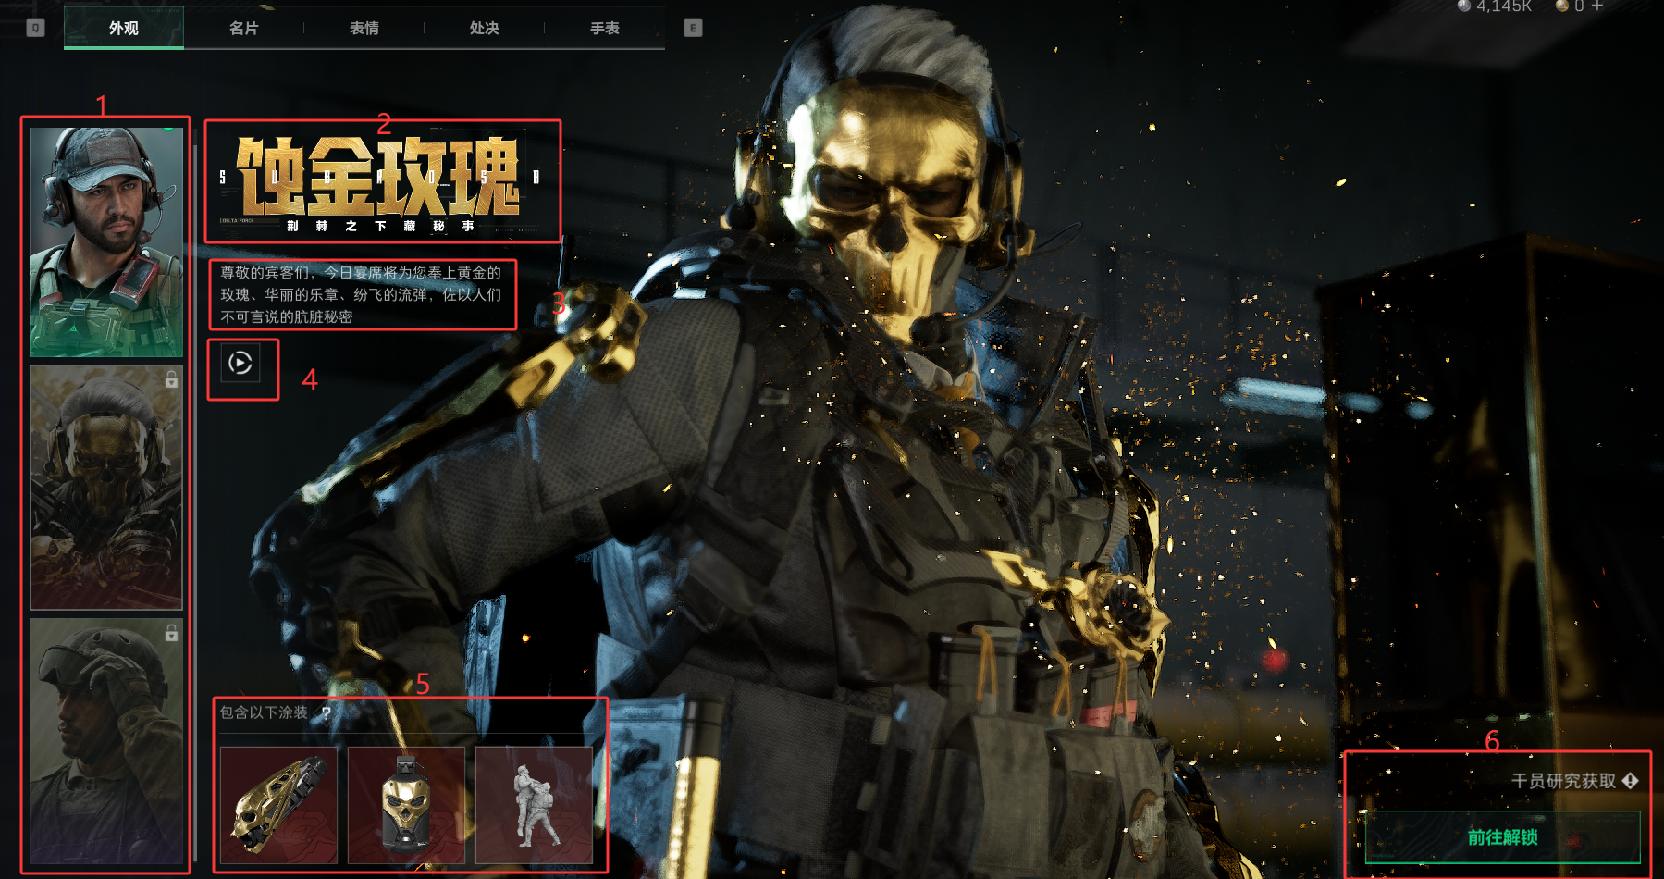
 |  |  |  | 6）此处会显示干员外观携带的特殊涂装和处决动作，无法单独携带，配合外观使用（5）

 |  |  |  | 7）页面背景会显示干员外观建模，可以左键按住拖动旋转建模

 |  | 3）名片：点击自定义页面上部导航栏中的“名片”（2）
 |  |  | 获取
 |  |  |  | 1）官方邮件发放

 |  |  |  | 2）活动获取

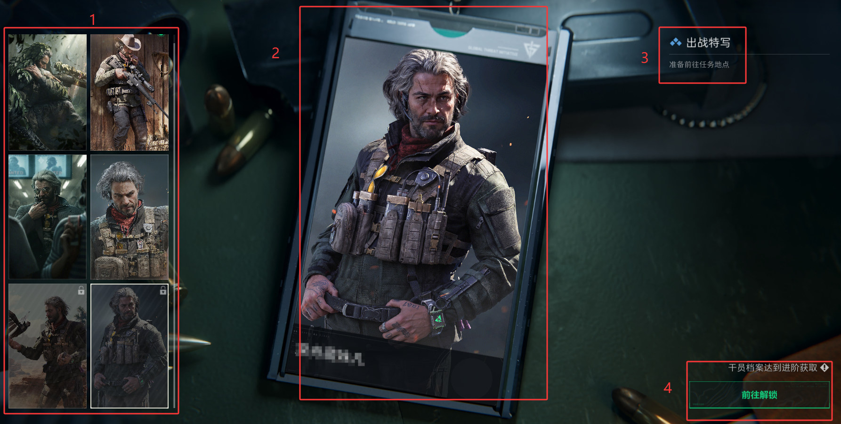
 |  |  |  | 3）通行证随外观一起获取
图三
 |  |  |  | 4）干员档案解锁

 |  |  | 功能说明：见图四
 |  |  |  | 1）左侧一行摆放两个名片icon，向下延续（1）

 |  |  |  | 2）中侧摆放名片特写（2）

 |  |  |  | 3）右上摆放名片名称（3）

 |  |  |  | 4）右下若名片已解锁，未装备则显示“使用”，已装备则显示“正在使用”，未解锁则显示获取渠道和“前往解锁”

 |  |  |  | 5）名片跟随当前出战干员展示，会在备战和结算画面展示干员名片

 |  | 4）表情：点击自定义页面上部导航栏中的”表情“（3）
 |  |  | 表情下分四个栏目，见右图

 |  |  |  |  |  |  |  | 表情下分四栏目
 |  |  | 获取：
 |  |  |  | 1）官方邮件发放

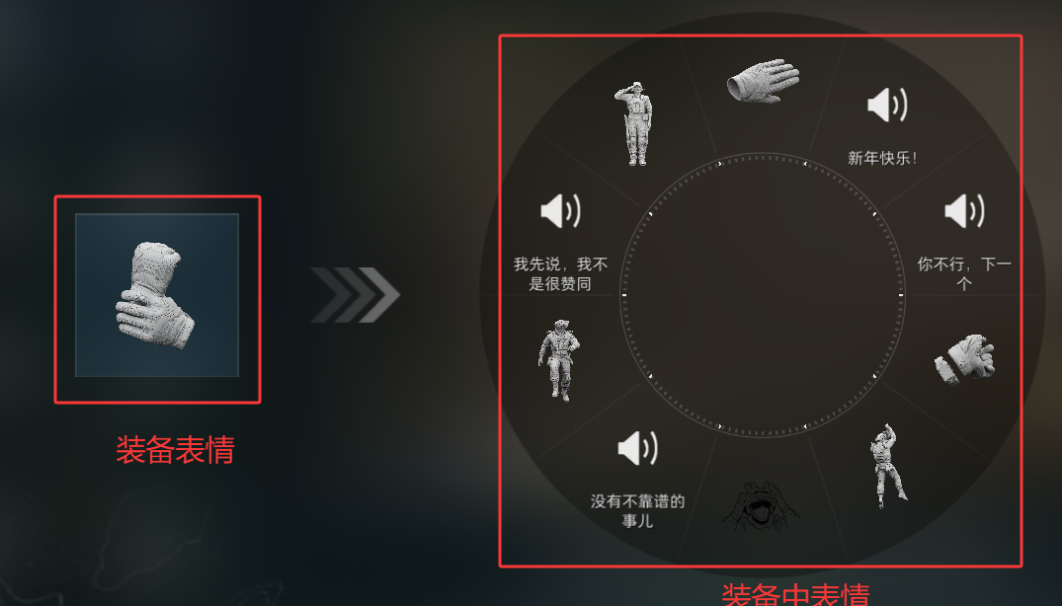
 |  |  |  | 2）“干员研究”获取
图四
 |  |  |  | 3）联动key获取

 |  |  |  | 4）干员档案解锁

 |  |  |  | 5）购买刀皮解锁

 |  |  |  | 6）活动获取

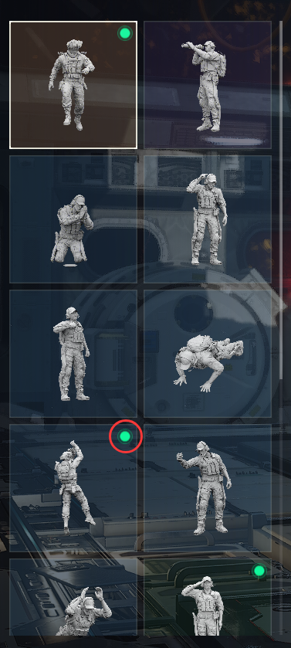
 |  |  | 功能说明：
 |  |  | 手势/动作/喷漆/台词：
 |  |  |  | 1）一行摆放两个icon，向下延续

 |  |  |  | 2）中侧摆放演示，手势采用游戏画面视频演示，动作采用建模展示，喷漆采用动态图片展示

 |  |  |  | 3）右下若表情已解锁，未装备则显示“使用”，已装备则显示“正在使用”，未解锁则显示获取渠道和“前往解锁”

图五 |  |  |  | 4）表情共用十个槽位，呈轮盘摆放，装备中表情可以主动卸下，装备新表情也可以点击要卸下的表情，见图五
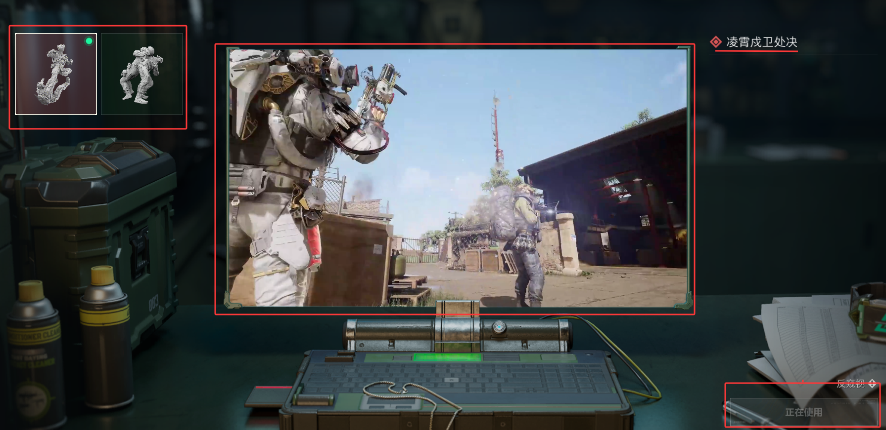
 |  |  |  | 5）购买外观获得的表情会有金色背景，装备中的表情右上角会有绿色圆点标识，见右图

 |  |  |  | 6）战斗中敌方友方都可见

 |  | 5）处决及手表：点击自定义页面上部导航栏中的“处决”或“手表”，（4）+（5）
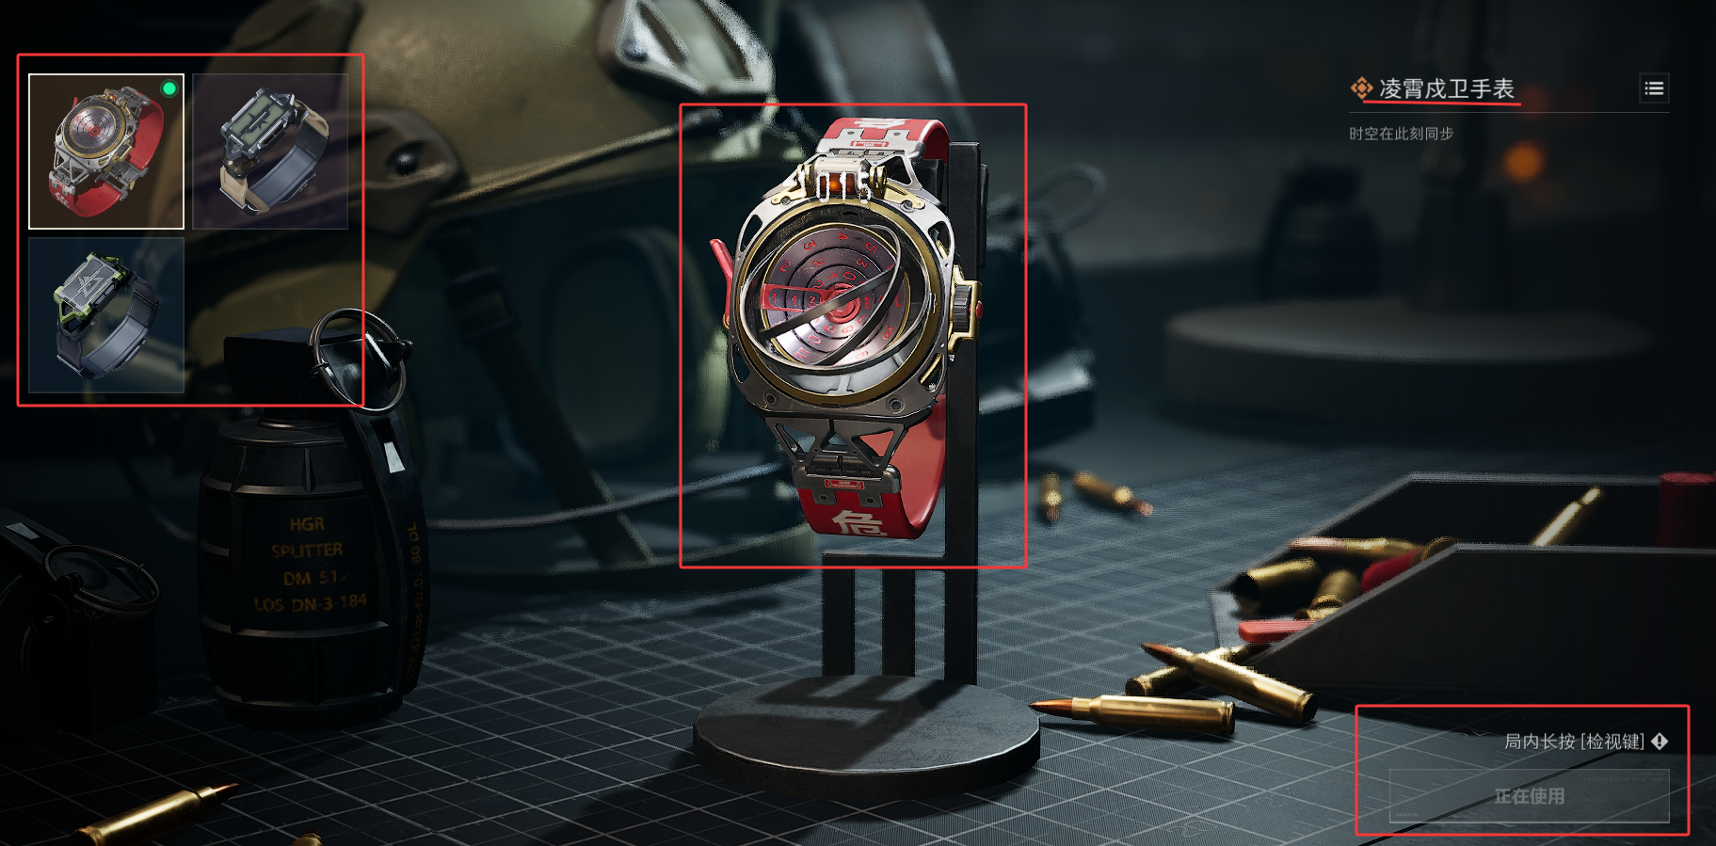
 |  |  | 获取
 |  |  |  | 1）当前仅能通过“干员研究”获得

 |  |  | 功能说明：
 |  |  |  | 1）左侧一行两个icon，向下延续

 |  |  |  | 2）中侧摆放处决视频演示/手表细节展示

 |  |  |  | 3）右下若表情已解锁，未装备则显示“使用”，已装备则显示“正在使用”，未解锁则显示获取渠道和“前往解锁”

 |  |  |  | 4）战斗中敌方友方都可见
处决页面

 |  |  |  |  |  |  |  |  |  |  |  | 手表页面

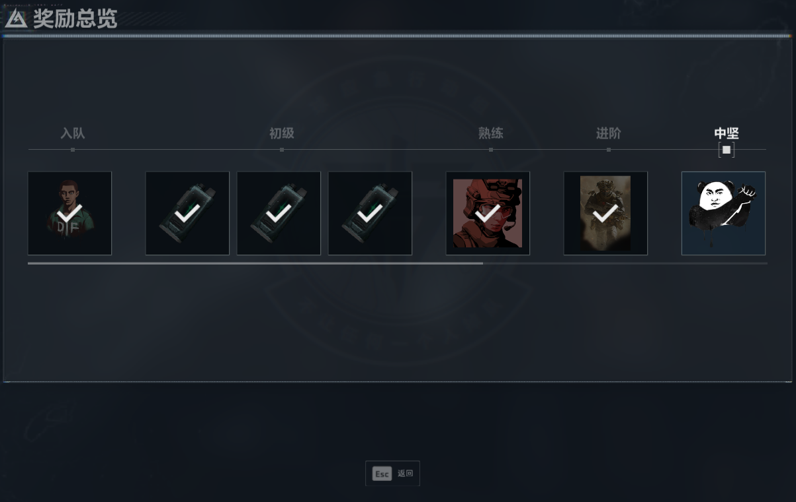
 | 五、干员档案系统
 | 1、 | 入口：主页面底部导航栏点击“干员档案”或者点按C键

 |  | 主界面说明： |  | （1）提示当前阶段和阶段名称

干员档案入口 |  |  |  | （2）处显示目前阶段任务，五选三完成，显示目前任务详细进度
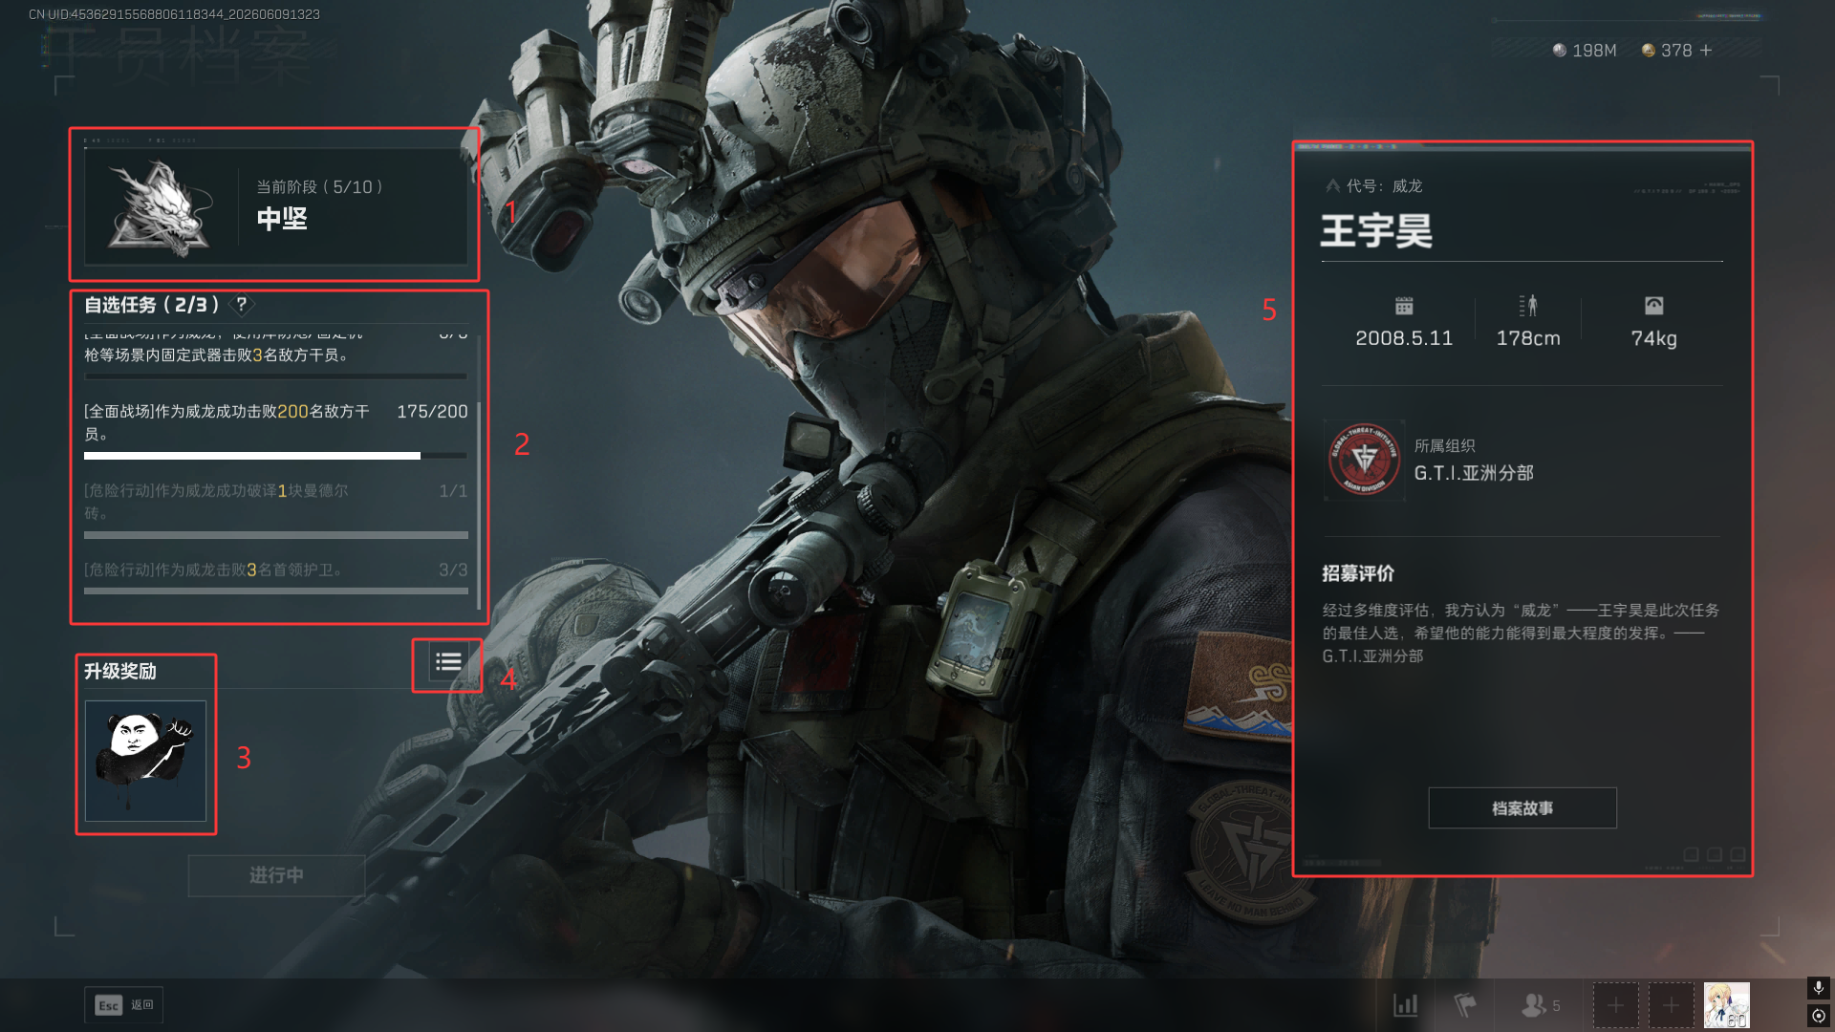
 |  |  |  | （3）处显示目前阶段完成的升级奖励

 |  |  |  | （4）处，点击可查看已领取奖励和后续阶段可领取奖励，跳转后如右图显示

 |  |  |  | （5）处显示干员基本信息，点击“档案故事”可跳转查看详细档案

 |  |  |  | 背景放置干员特写
 |  |  |  |  |  |  |  |  |  | 干员档案阶段奖励总览

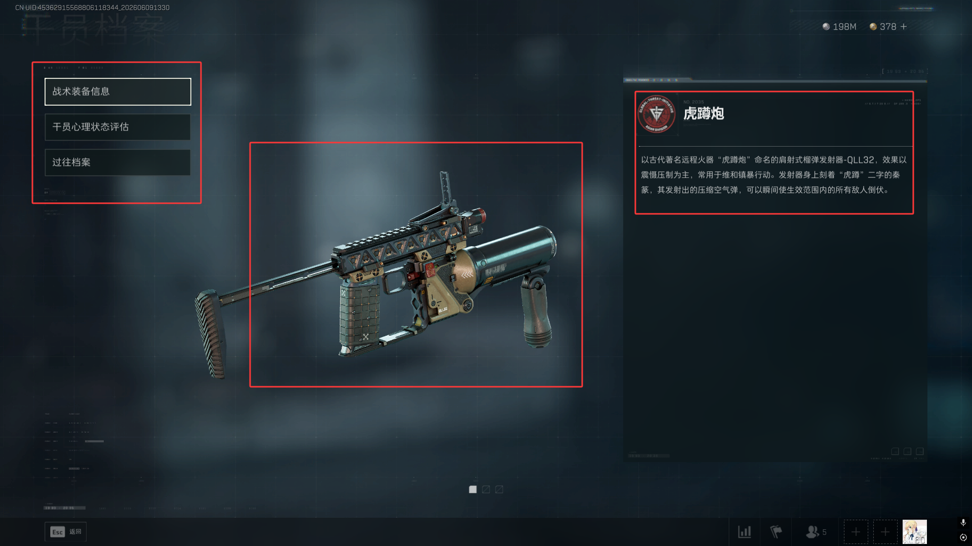
 |  | “档案故事”说明：
 |  |  |  | 1）分为“战术装备“、”心理状态评估“和”过往档案“说明

 |  |  |  | 2）战术装备中侧对应装备图片，可通过滚轮切换装备，右侧为装备描述

 |  |  |  | 3）”心理状态评估“与”过往档案“中侧放置相关物品，右侧为描述文本

 |  |  |  | 4）随干员阶段提高解锁更多档案，届时“档案故事”字样会出现黄色感叹号提示

主界面UI说明

 |  |  |  |  |  |  |  |  |  |  | “档案故事”UI

 | 六、干员成就
 | 1、入口：点击通用UI的自己头像，在上部导航栏中点击”账号成就“，在下方导航栏中点击”全能干员“

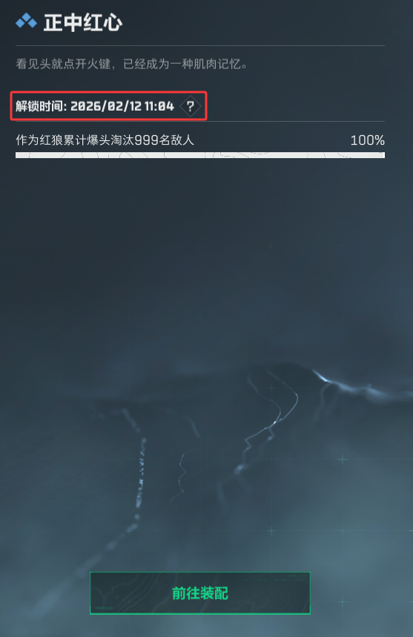
 |  | 界面说明
 |  |  | 1)一行摆放九个成就icon，已解锁显示明亮，未解锁显示灰暗且右上方有🔒图标
通用UI
 |  |  | 2）右侧显示成就名称与成就进度，若已解锁成就会显示解锁时间，如右图
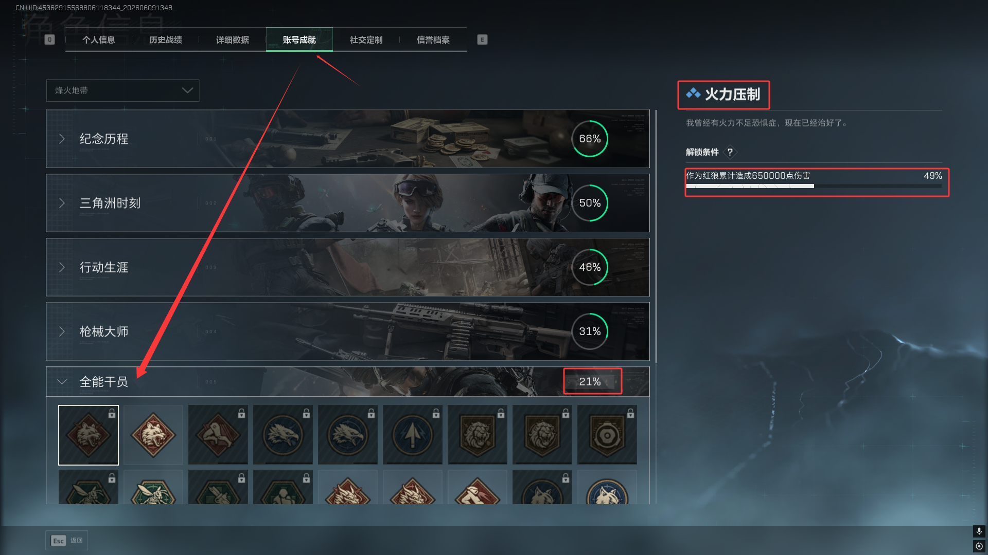
 |  |  | 3）“全能干员”右侧显示成就总进度

 |  |  | 4）已解锁成就，下方会弹出“前往装配”字样，如右图

 |  | 功能说明

 |  |  | 1）成就进度统计为账号维度，跨对局累积，不重置。

 |  |  | 2）同一干员在不同模式中的行为数据均计入该干员的成就进度

 |  |  | 3）成就进度在对局结算时统一更新，非实时更新。局内不展示成就进度变化提示。

 |  |  | 4）分级成就采用嵌套结构：达成低阶条件后自动计入高阶进度，无需重复完成低阶行为。

 |  | 建议;干员成就摆放混乱，可以按照干员分类摆放或者按照要求相近摆放

 |  |  |  |  |  |  |  |  |  | 已解锁成就

界面说明

